徴収簿
画面 | システム名 | 施設使用料・償還金等料金計算及び納付書作成システム 口座振替データ作成機能構築業務 | 作成者 | 藤城 |  | 修正者 | 竹内
 | サブシステム名 | 徴収簿 | 作成日 | 2022-07-10 |  | 修正日 | 2025-06-27
画面イメージ |  |  |  | 機能説明

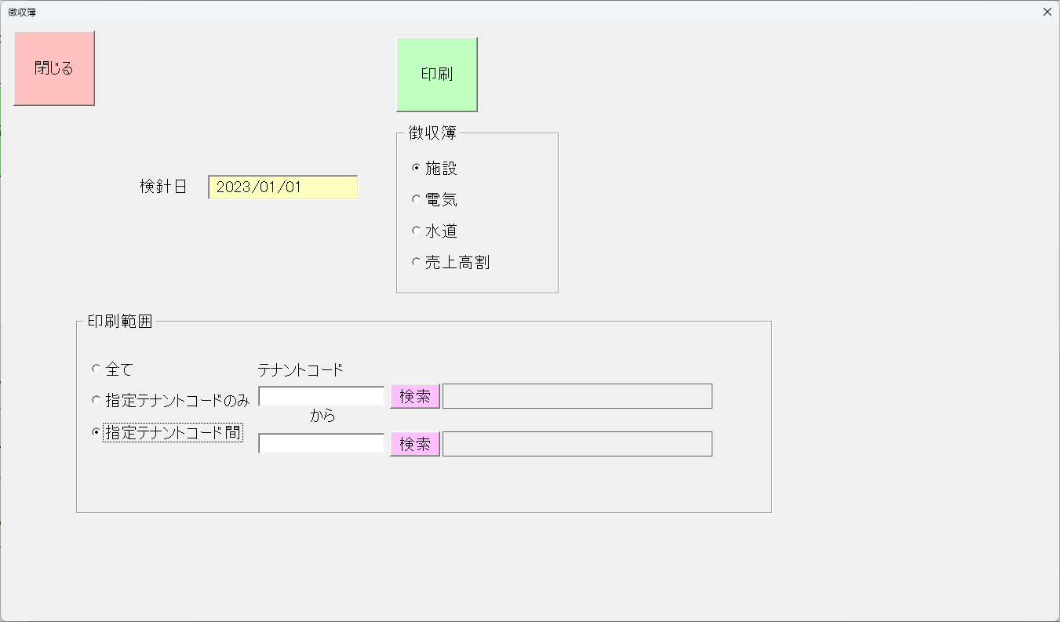
 |  |  |  | 閉じる | 画面を閉じてメニューへ戻る

 |  |  |  | 印刷 | 印刷を実行

 |  |  |  | 印刷範囲 | 印刷を設定

 |  |  |  | _全て | 印刷範囲を設定 すべて

 |  |  |  | _指定テナントのみ | 印刷範囲を設定 指定テナントのみ

 |  |  |  | _指定テナント間 | テナント選択サブ画面の表示

 |  |  |  | _検索 | 印刷範囲を設定 指定テナントから指定テナント間を印刷

 |  |  |  | 検針日 | 検針日を表示

 |  |  |  | 徴収簿種類選択 | 印刷種類を設定

 |  |  |  | _施設 | 施設を設定

 |  |  |  | _電気 | 電気を設定

 |  |  |  | _水道 | 水道を設定

 |  |  |  | _売上高割 | 売上高割を設定

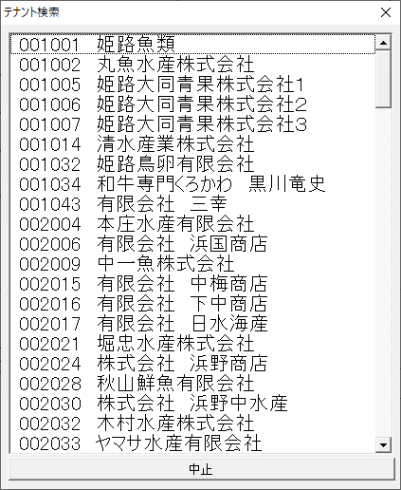

 |  |  |  | サブ画面
 |  |  |  | 一覧 | テナントを表示、選択

 |  |  |  | 中止 | 選択を中止し、画面を閉じる

徴収簿施設
①
②
③
④
施設使用料償還 |  | 徴 収 簿 | 7 | 月分

検針日
徴収簿番号 | 業者コード | 業者名 | 金額 | 徴収年月日 | 摘要
21001 | 1001 | 和牛専門くろかわ 黒川竜文 | 1,518,741
21001 | 1001 | あいうえおかきくけこさしすせそたち | 1,518,741
21001 | 1001 | 和牛専門くろかわ 黒川竜文 | 1,518,741
21001 | 1001 | 和牛専門くろかわ 黒川竜文 | 1,518,741
21001 | 1001 | 和牛専門くろかわ 黒川竜文 | 1,518,741
21001 | 1001 | 和牛専門くろかわ 黒川竜文 | 1,518,741
21001 | 1001 | 和牛専門くろかわ 黒川竜文 | 1,518,741
21001 | 1001 | 和牛専門くろかわ 黒川竜文 | 1,518,741
21001 | 1001 | 和牛専門くろかわ 黒川竜文 | 1,518,741
21001 | 1001 | 和牛専門くろかわ 黒川竜文 | 1,518,741
21001 | 1001 | 和牛専門くろかわ 黒川竜文 | 1,518,741
21001 | 1001 | 和牛専門くろかわ 黒川竜文 | 1,518,741
21001 | 1001 | 和牛専門くろかわ 黒川竜文 | 1,518,741
21001 | 1001 | 和牛専門くろかわ 黒川竜文 | 1,518,741
21001 | 1001 | 和牛専門くろかわ 黒川竜文 | 1,518,741
21001 | 1001 | 和牛専門くろかわ 黒川竜文 | 1,518,741
21001 | 1001 | 和牛専門くろかわ 黒川竜文 | 1,518,741
21001 | 1001 | 和牛専門くろかわ 黒川竜文 | 1,518,741
１シートに全ての表示
最後の行に合計を表示
21001 | 1001 | 和牛専門くろかわ 黒川竜文 | 1,518,741
21001 | 1001 | 和牛専門くろかわ 黒川竜文 | 1,518,741
 | 合計 | 120 | 10,426,021

徴収簿水道
①
②
③
④
⑤
検針データ日付
水道料償還 |  | 徴 収 簿 |  | 4.5 | 月分

徴収簿番号 | 業者コード | 業者名 | 水道金額 | 下水道金額 | 合計金額 | 徴収年月日 | 摘要
21001 | 1001 | 和牛専門くろかわ 黒川竜文 | 597,048 | 115,201 | 1,518,741
21001 | 1001 | あいうえおかきくけこさしすせそたち | 597,048 | 115,201 | 1,518,741
21001 | 1001 | 和牛専門くろかわ 黒川竜文 | 597,048 | 115,201 | 1,518,741
消費税は？
21001 | 1001 | 和牛専門くろかわ 黒川竜文 | 597,048 | 115,201 | 1,518,741
21001 | 1001 | 和牛専門くろかわ 黒川竜文 | 597,048 | 115,201 | 1,518,741
21001 | 1001 | 和牛専門くろかわ 黒川竜文 | 597,048 | 115,201 | 1,518,741
21001 | 1001 | 和牛専門くろかわ 黒川竜文 | 597,048 | 115,201 | 1,518,741
21001 | 1001 | 和牛専門くろかわ 黒川竜文 | 597,048 | 115,201 | 1,518,741
21001 | 1001 | 和牛専門くろかわ 黒川竜文 | 597,048 | 115,201 | 1,518,741
21001 | 1001 | 和牛専門くろかわ 黒川竜文 | 597,048 | 115,201 | 1,518,741
21001 | 1001 | 和牛専門くろかわ 黒川竜文 | 597,048 | 115,201 | 1,518,741
21001 | 1001 | 和牛専門くろかわ 黒川竜文 | 597,048 | 115,201 | 1,518,741
21001 | 1001 | 和牛専門くろかわ 黒川竜文 | 597,048 | 115,201 | 1,518,741
21001 | 1001 | 和牛専門くろかわ 黒川竜文 | 597,048 | 115,201 | 1,518,741
21001 | 1001 | 和牛専門くろかわ 黒川竜文 | 597,048 | 115,201 | 1,518,741
21001 | 1001 | 和牛専門くろかわ 黒川竜文 | 597,048 | 115,201 | 1,518,741
21001 | 1001 | 和牛専門くろかわ 黒川竜文 | 597,048 | 115,201 | 1,518,741
21001 | 1001 | 和牛専門くろかわ 黒川竜文 | 597,048 | 115,201 | 1,518,741
１シートに全ての表示
最後の行に合計を表示
21001 | 1001 | 和牛専門くろかわ 黒川竜文 | 597,048 | 115,201 | 1,518,741
21001 | 1001 | 和牛専門くろかわ 黒川竜文 | 597,048 | 115,201 | 1,518,741
 | 合計 | 120 | 597,048 | 115,201 | 1,518,741

徴収簿電気
①
②
③
④
電気料償還 |  | 徴 収 簿 | 7 | 月分

検針データ日付
徴収簿番号 | 業者コード | 業者名 | 金額 | 徴収年月日 | 摘要
21001 | 1001 | 和牛専門くろかわ 黒川竜文 | 1,518,741
21001 | 1001 | あいうえおかきくけこさしすせそたち | 1,518,741
21001 | 1001 | 和牛専門くろかわ 黒川竜文 | 1,518,741
21001 | 1001 | 和牛専門くろかわ 黒川竜文 | 1,518,741
21001 | 1001 | 和牛専門くろかわ 黒川竜文 | 1,518,741
21001 | 1001 | 和牛専門くろかわ 黒川竜文 | 1,518,741
21001 | 1001 | 和牛専門くろかわ 黒川竜文 | 1,518,741
21001 | 1001 | 和牛専門くろかわ 黒川竜文 | 1,518,741
21001 | 1001 | 和牛専門くろかわ 黒川竜文 | 1,518,741
21001 | 1001 | 和牛専門くろかわ 黒川竜文 | 1,518,741
21001 | 1001 | 和牛専門くろかわ 黒川竜文 | 1,518,741
21001 | 1001 | 和牛専門くろかわ 黒川竜文 | 1,518,741
21001 | 1001 | 和牛専門くろかわ 黒川竜文 | 1,518,741
21001 | 1001 | 和牛専門くろかわ 黒川竜文 | 1,518,741
21001 | 1001 | 和牛専門くろかわ 黒川竜文 | 1,518,741
21001 | 1001 | 和牛専門くろかわ 黒川竜文 | 1,518,741
21001 | 1001 | 和牛専門くろかわ 黒川竜文 | 1,518,741
21001 | 1001 | 和牛専門くろかわ 黒川竜文 | 1,518,741
21001 | 1001 | 和牛専門くろかわ 黒川竜文 | 1,518,741
１シートに全ての表示
最後の行に合計を表示
21001 | 1001 | 和牛専門くろかわ 黒川竜文 | 1,518,741
 | 小計 |  | 1,518,741
 | 合計 | 120 | 10,426,021

